개요
개요

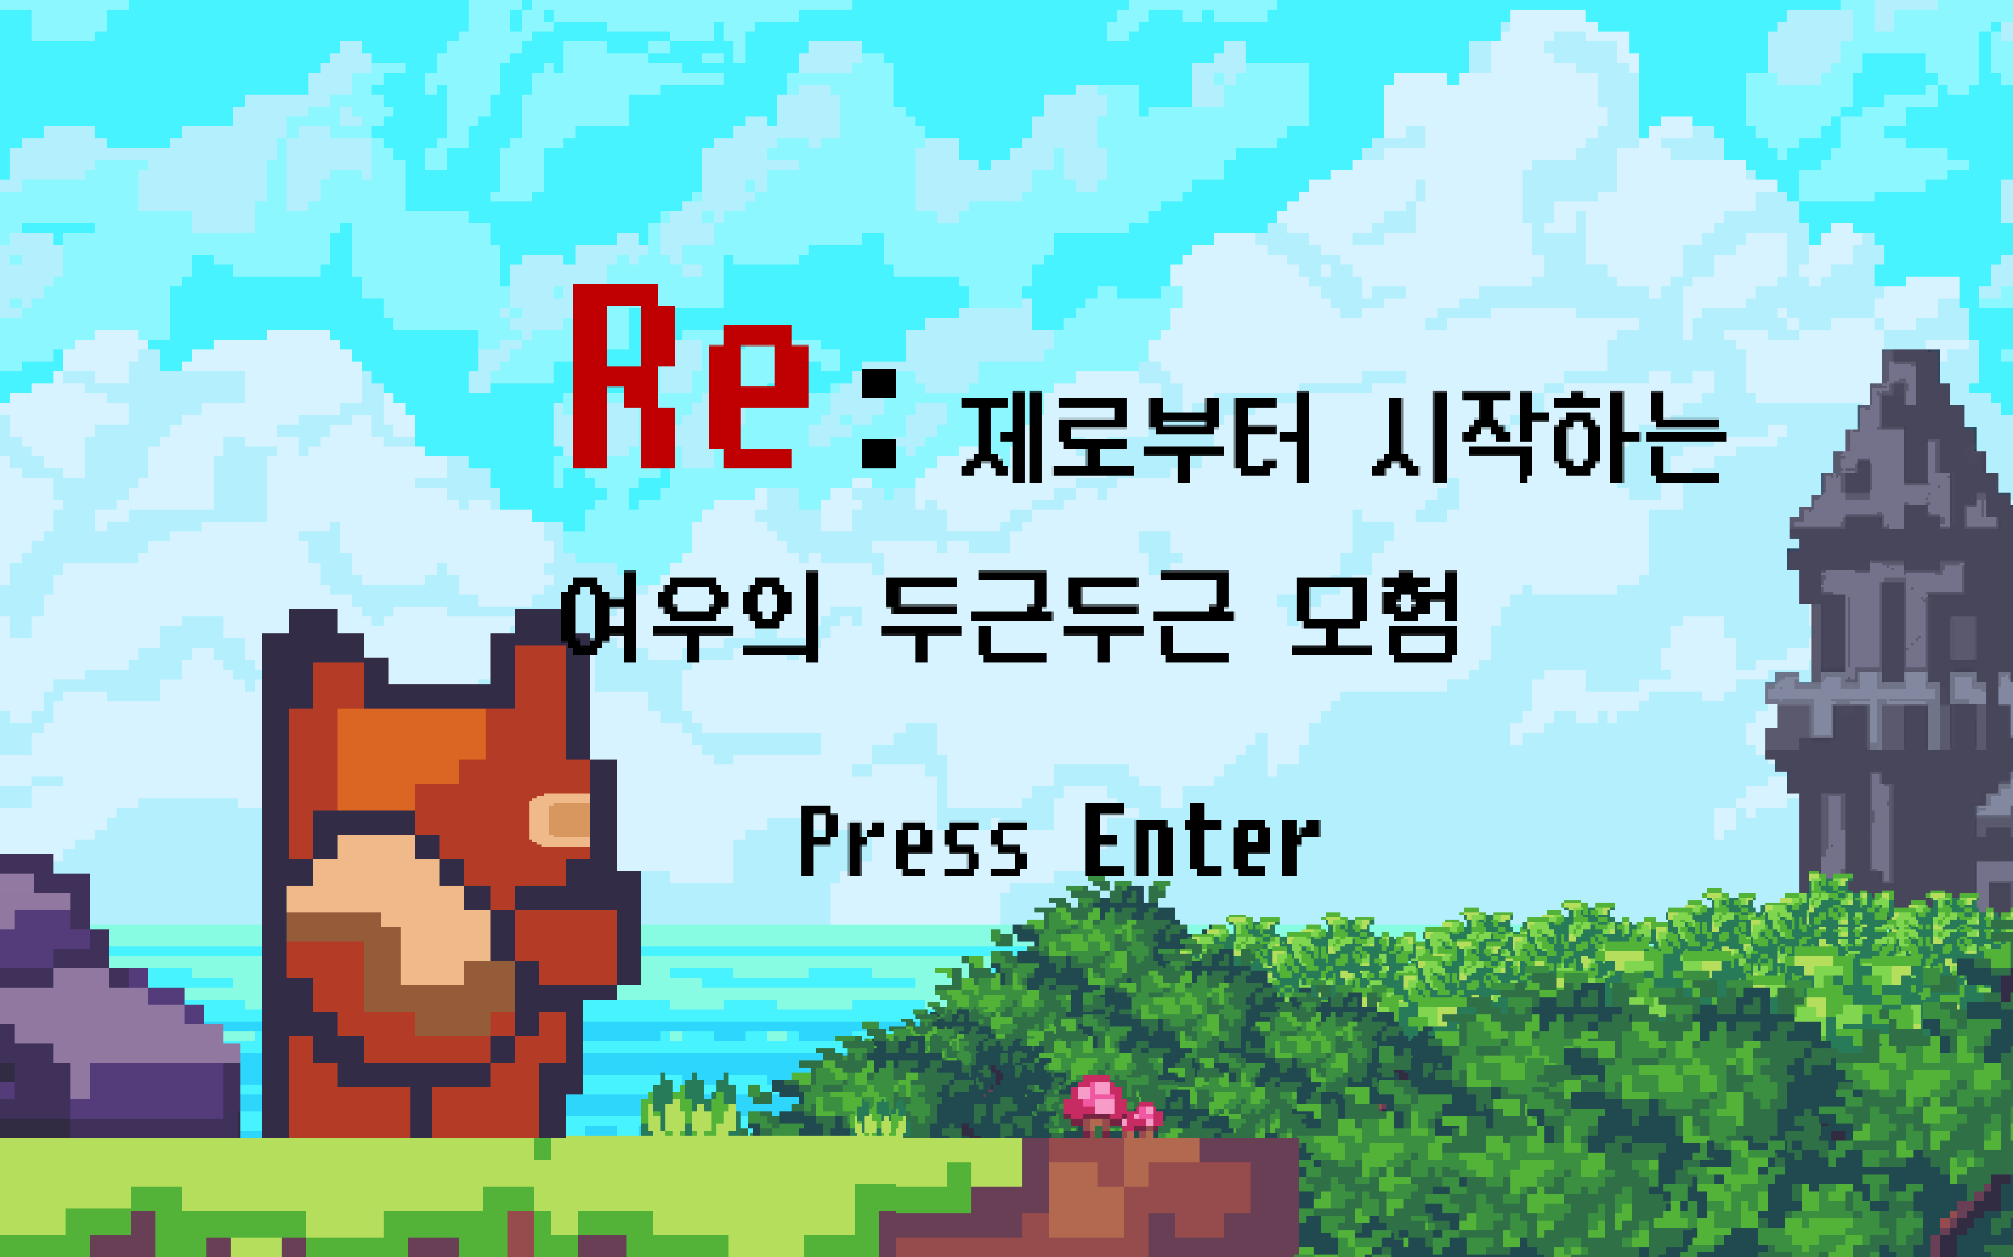

장르: 퍼즐, 어드벤처, 횡스크롤 점프 게임 플랫폼: PC 특징 1. 캐릭터가 허무하게 죽는 장치들이 등장 2. 세이브 포인트가 없어 죽으면 처음부터 다시 시작해야함 3. 유저들을 짜증나게 함 플레이 타임 해상도: 16:10

기획 의도

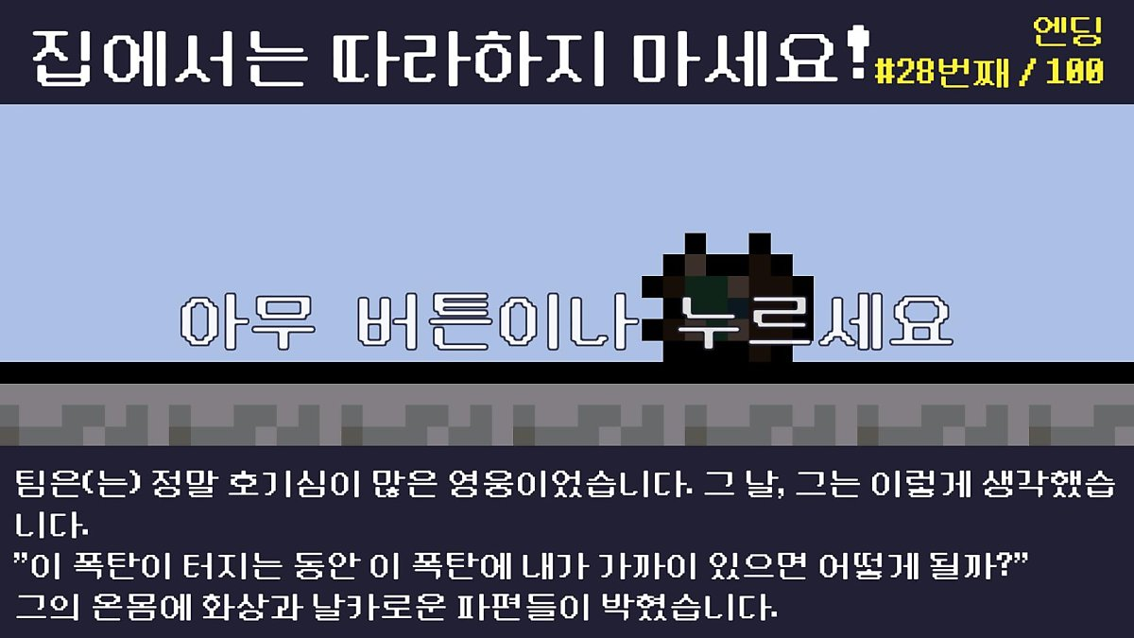 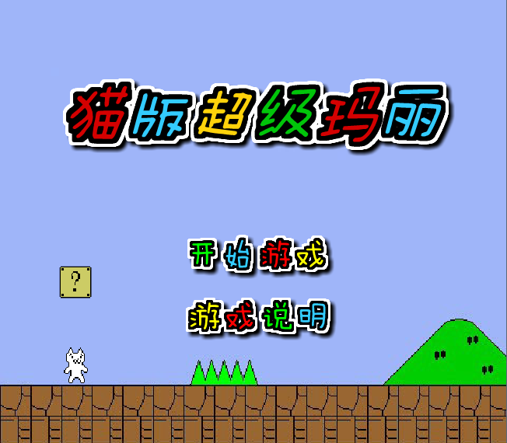

리벤쳐
고양이 마리오

[리벤쳐] 잘 죽는 히어로와 여러 가지 엔딩이 있는 게임. 픽셀 아트 그래픽을 통해 유저들에게 캐주얼한 느낌을 전달하며 엔딩 문구에 유머스러운 말을 출력하여 사람들이 계속 플레이 하도록 유도 [고양이 마리오] 닌텐도 마리오와 유사한 플랫포머 게임. 갑작스럽거나 클리셰에서 벗어난 기믹을 통해 유저들에게 재미와 도전 욕구를 제공한다. [컨셉 기획 의도] - 쉬운 조작을 통해 유저들이 쉽게 플레이할 수 있고, 갑작스러운 죽음과 유머스러운 포인트를 제공하여 계속 플레이하도록 유도 - 픽셀 아트 그래픽을 통해 캐주얼한 느낌 제공

컨셉

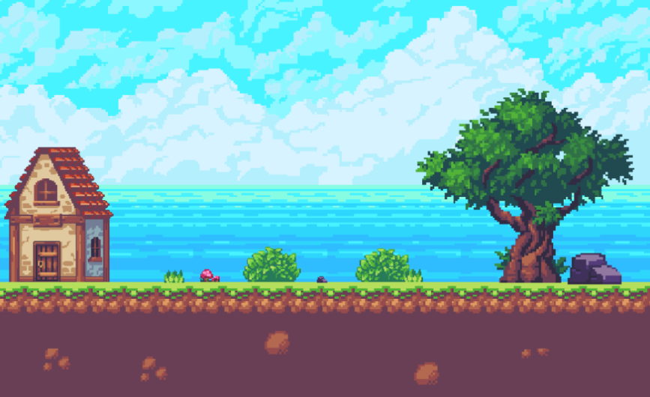

- 동화 같은 판타지 세계의 맵 - 여우(플레이어) 가 여러 함정들을 피하고

